KRW
订单号 | 入住日期 | 离店日期 | 应收 |  |  |  | ，
18587238709 | 2022-08-03 | 2022-08-06 | 57600 | #N/A | 2625834 | #N/A | ，2625834 | 携程工号：713533， 正确的补款单号是 18587238709，KRW 57600

 |  |  | 57600

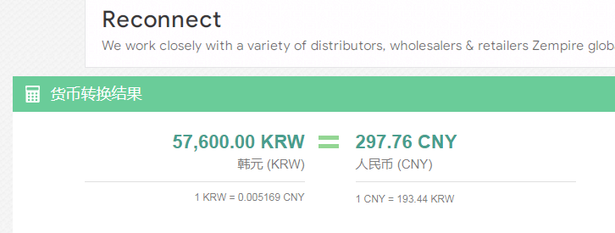
KRW / HKD 当前参考汇率: 0.00601774995895
总计： 57600 KRW/ 346.62 HKD

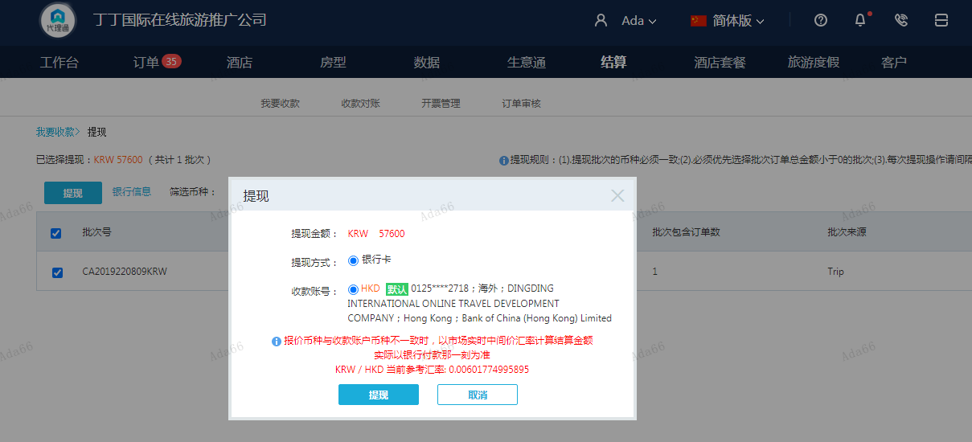

CNY
订单号 | 入住日期 | 离店日期 | 应收 |  |  |  | ，
18225337286 | 2022-08-05 | 2022-08-06 | 186.24 | 220.00 | 2605087 | -33.76 | ，2605087 | 直采 | 本期扣款33.76元
18439500877 | 2022-08-03 | 2022-08-06 | 2067 | 2367.00 | 2625834 | -300 | ，2625834 | 直采 | 携程工号：713533， 正确的补款单号是 18587238709，KRW 57600
18624274682 | 2022-08-04 | 2022-08-06 | 1584.14 | 1566.00 | 2643901 | 18.14 | ，2643901 | 直采 | 18624274682此单多收18.14元

 |  |  | 81546.38

 |  |  |  |  | 81828.24 | 94994.63
 |  |  |  |  | 18.14 | 21.06
A220809093723481 |  |  |  |  | 81846.38 | 95015.69
A22080909404229
CNY / HKD 当前参考汇率: 1.160902712
总计： 81546.38 CNY/ 94667.41 HKD
KRW / HKD 当前参考汇率: 0.00601774995895
总计： 57600 KRW/ 346.62 HKD |  |  | 298.58
两个总计：94667.41+346.62=95014.03HKD
